Flux des Appels
Example Call Flow

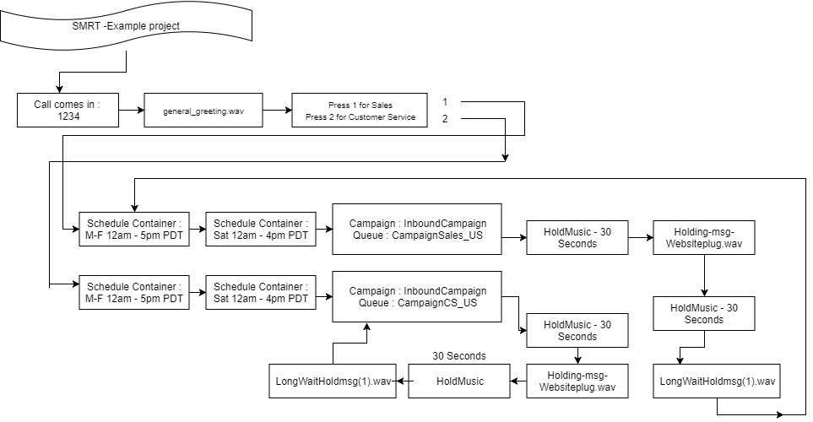

To diagram your call flows as above, click here to be directed to a free web-based diagram tool.

Script Agent
Décrivez les exigences relatives au flux d’appels de bureau de l’agent. Capture d’écran jointe si disponible

 |  | RECEPTION D'APPEL 1 | EMISSION

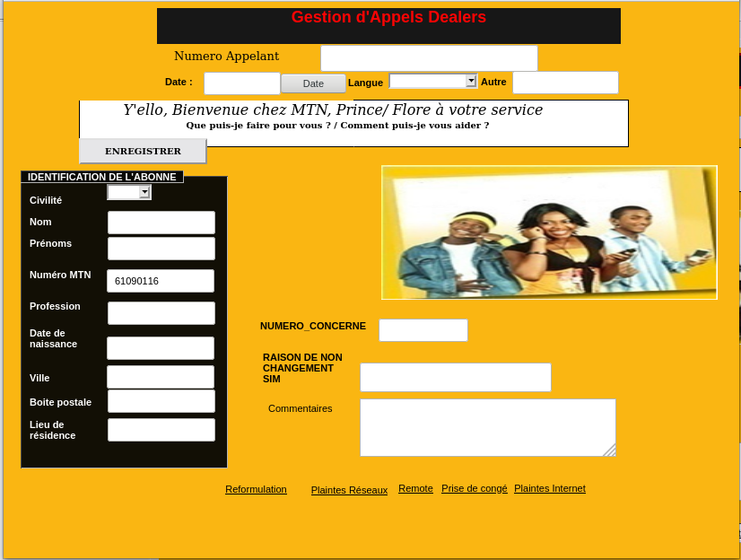
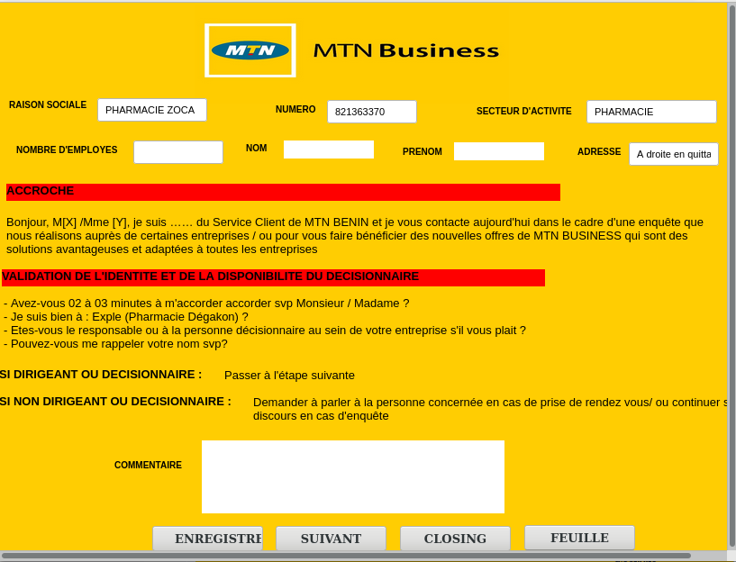
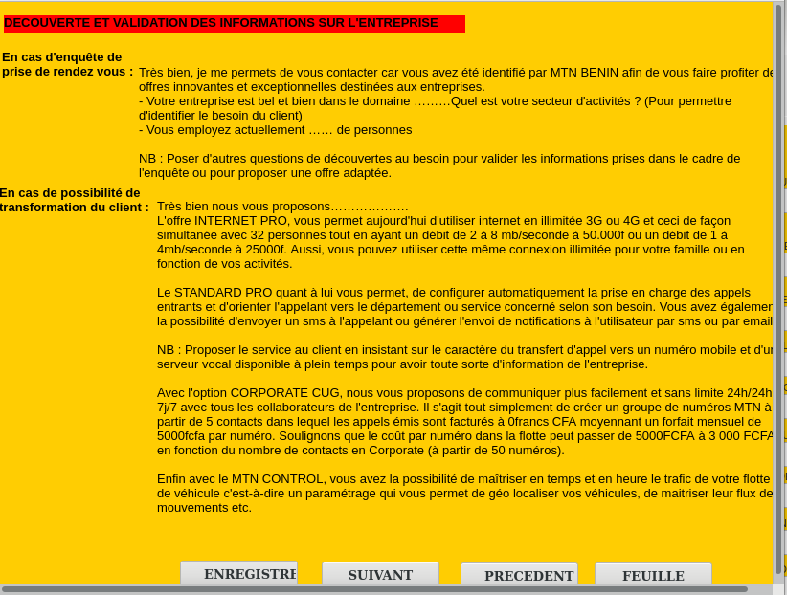

 | Recpetion 2 |  |  | EMISSION 2

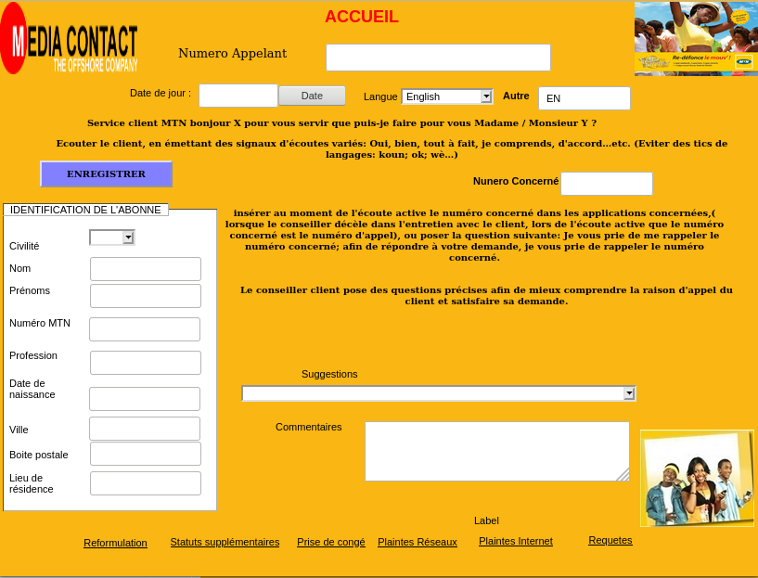
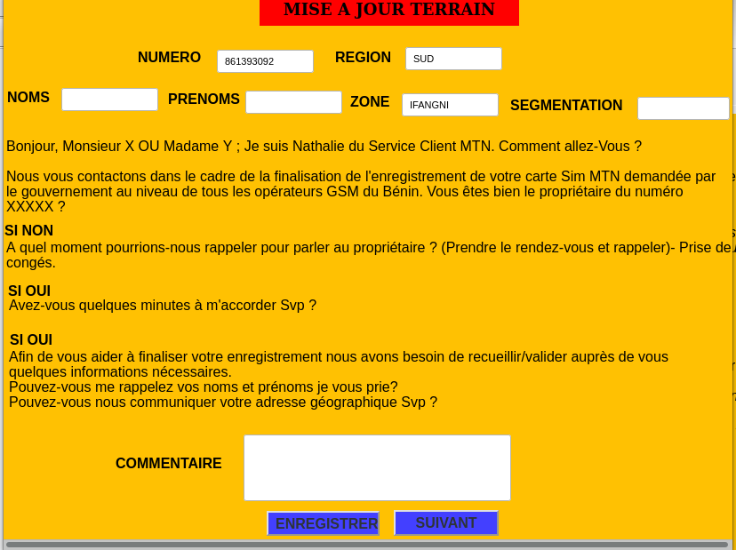
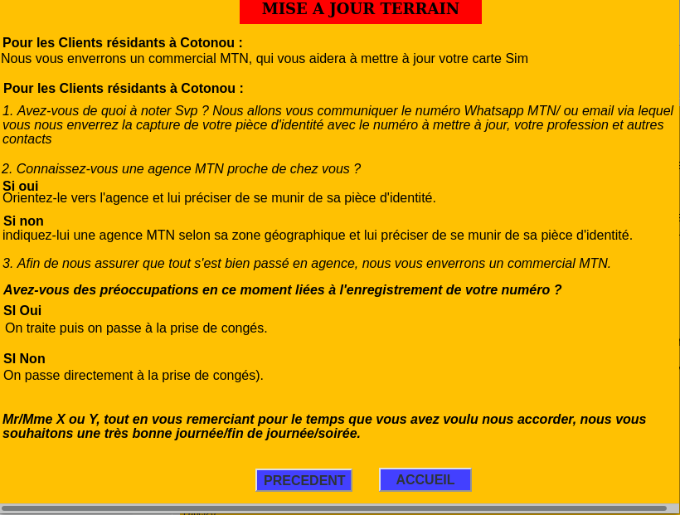

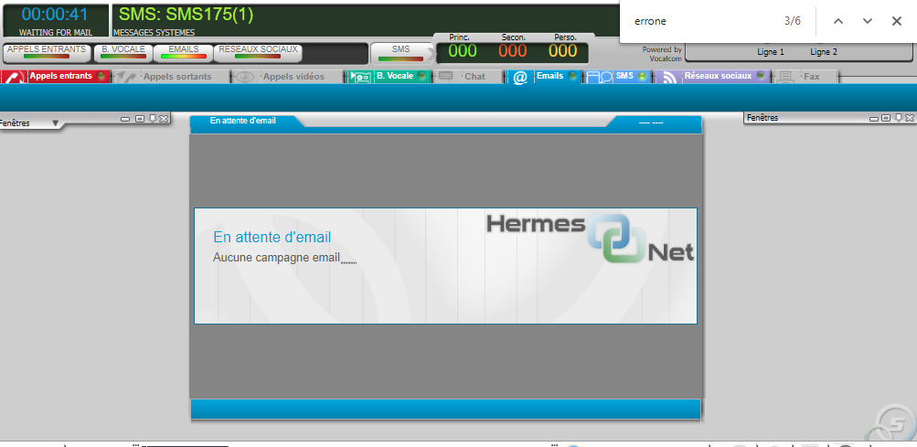
 | EMAIL
 |  |  | SMS MTN

